总体统计
Total Number: 686 W1生成：v,n等词性词，如果它换位后依然是词语，则换位概率较大
所有(词性) |  |  |  | 所有(词语>2) |  |  |  | 位置分布
v | 290 | 207465 | 0.001398 | [粮食] | 46 | 501 | 0.091816
n | 192 | 171894 | 0.001117 | [生产] | 46 | 443 | 0.103837
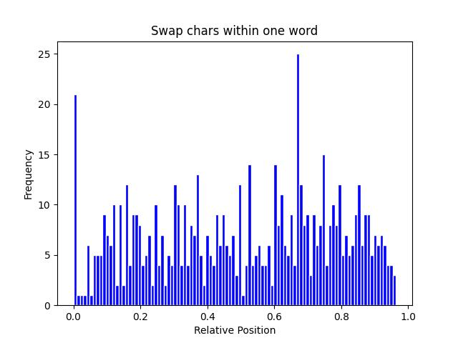
d | 39 | 88937 | 0.000439 | [解决] | 44 | 1634 | 0.026928
a | 39 | 37441 | 0.001042 | [适合] | 18 | 145 | 0.124138
vn | 33 | 13818 | 0.002388 | [真是] | 9 | 132 | 0.068182
c | 17 | 43355 | 0.000392 | [限制] | 9 | 87 | 0.103448
s | 15 | 2894 | 0.005183 | [真正] | 8 | 180 | 0.044444
b | 11 | 3573 | 0.003079 | [还是] | 7 | 1109 | 0.006312
i | 8 | 2916 | 0.002743 | [意义] | 7 | 136 | 0.051471
r | 5 | 98824 | 5.10E-05 | [看来] | 6 | 101 | 0.059406
 |  |  |  | [利益] | 5 | 403 | 0.012407
 |  |  |  | [后背] | 5 | 13 | 0.384615
 |  |  |  | [不是] | 5 | 1240 | 0.004032
 |  |  |  | [合适] | 5 | 67 | 0.074627

